상품제안서
초소형 미니 무선 손선풍기 H22 | 상품코드: S27867

 |  |  |  |  |  |  | 02-713-8555 | www.synergygift.co.kr
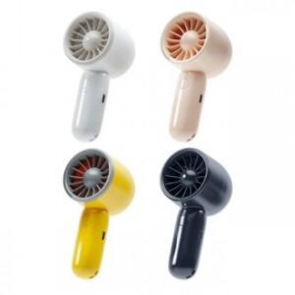 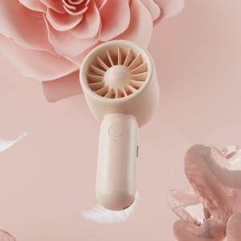 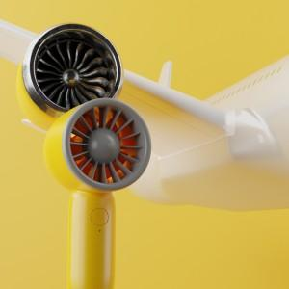

【상세/제작정보】

【인쇄/포장옵션】 | 레이저 / 포장지포장

【공급단가】 | 수량 | 50~ | 100~ | 500~ | 1,000~ | 3,000~
*VAT별도 | 단가 | 8,190원 | 7,740원 | 7,370원 | 7,180원 | 7,050원

【상품 URL】 | https://www.synergygift.co.kr:443/src/goods_detail.php?gdno=27867

